ACCEUIL
version 26/02/2024
CALCUL DES VALEURS ENVIRONNEMENTALES
DES PLANCHERS SEACOUSTIC

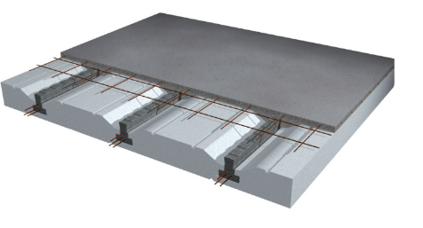
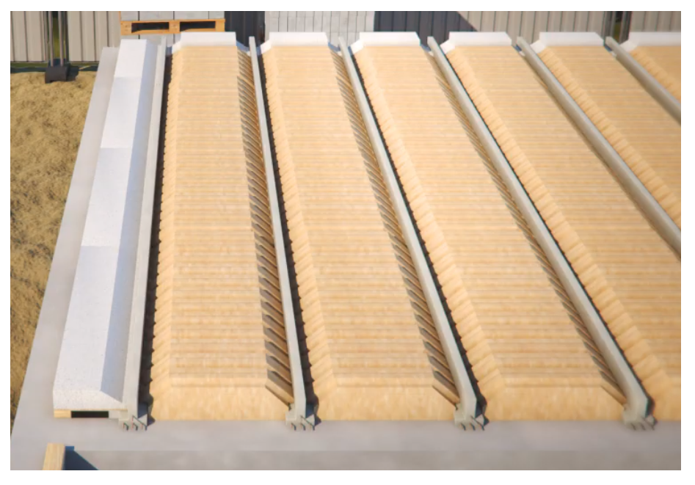
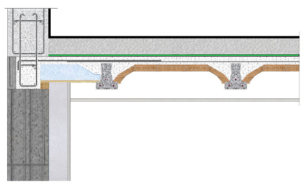

TOITURE TERRASSE
SEACOUSTIC VS
SEACOUSTIC D'ETAGES

vs
2024-02-26 | ref chantier:

SEACOUSTIC PLANCHER VIDE SANITAIRE

ACCUEIL

POUTRELLE
béton de table
ep de table
isolant surfacique
 |  |  |  |  |  |  |  | R DU MONTAGE
entrevous
TS+chapeaux
SELECTIONNEZ |  |  |  |  |  |  |  | m².K/W
 | GF 137-GF 158 | polystyrene UP 19 HT 15 | 2.0 Kg/m² | CEM II/C25/30 | 5 | PU TMS 68 mm |  | 8.07

 | Résultats réchauffement climatique par élément de plancher (kg CO2 eq.)
POUTRELLE
TS+chapeaux
béton de table
isolant surfacique

 | 6.15 | 12.62 | 1.44 | 14.38 |  | 7.7

TOTAL PLANCHER
 | MONTAGE CHOISI |  |  | Poids du montage….......................... |  | 201.00 | kg/m²
 | plancher 15 + 5 polystyrene UP 19 GF 137-GF 158 |  |  | litrage béton….................................. |  | 73 l/m²
 | + PU TMS 68 mm
 |  |  |  | 42.30 |  | Kg co² eq/m²

 |  |  |  | cliquez sur l'image pour afficher le descriptif
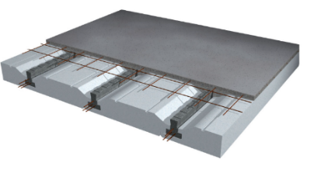
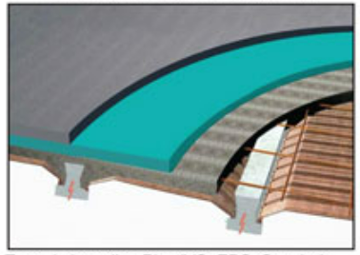
 | Réferences des FDES prises en compte (base INIES)
 | FDES_Poutrelle_BP H 12_15 cm_03.2020 n°1-73:2020
 | FDES_KNAUF_HOURDIVERSEL_2020-11-08
 | APA_FDES__Armatures catalogue_2023_06_v1.3
 | Beton_(hors armature) pour dalle C25 30 XC1 XC2 CEMII A_07_2019
 | FDES_SOPREMA_TMS sol 68 mm_20201027

INTERMEDIAIRE
 | 2024-02-26 | ref chantier

SEACOUSTIC 1-2-3 PLANCHER INTERMEDIAIRE

ACCUEIL

POUTRELLE
MONTAGE
entrevous
ep de table
laine minerale
faux plaf.+ ossature
 |  |  | entrevous
SELECTIONNEZ
 | GF 112 à GF 125 | simple | EBS 15X57X125 | 2.0 Kg/m² | CEM II/C25/30 | 5 cm | 45 mm | BA 13

 | Résultats réchauffement climatique par élément de plancher (kg CO2 eq.)

POUTRELLE
entrevous
TS+chapeaux
béton de table
laine minerale
faux plaf. + ossature

 | 4.63 |  | -7.66 | 1.44 | 14.18 |  |  | 5.23

 |  | MONTAGE CHOISI |  |  |  | Poids du montage….................. |  | 200.0 | kg/m²
 |  | plancher 15 + 5 EBS GF 112 à GF 125
 |  | litrage béton….................................. |  | 72.0 l/m² |  | poids de matière biosourcé du montage |  | 7.37 | kg/m²
TOTAL CO² PLANCHER
 |  |  |  |  | 19.31 |  | kg CO²eq/m²

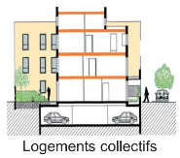
 | Réferences des FDES prises en compte (base INIES) |  |  |  |  | cliquez sur l'image pour afficher le descriptif
 | FDES_Poutrelle_BP H inf. 12cm_03.2020 n°1-72:2020
 | FDES_Engelvin bois moulé n°1-33 : 2020
 | APA_FDES__Armatures catalogue_2023_06_v1.3
 | Beton_(hors armature) pour dalle C25 30 XC1 XC2 CEMII A_07_2019
 | FDES_2022_05_24_GR32_Revetu Kraft_45MM
 | FDES_KNAUF_KF-BA-13_2023-07-12
 | EVEA_pour GIOFS_FDES Ossatures pour plafonds - fourrures_ cornieres et lisses 03-2021

toiture
 | 2024-02-26 | ref chantier

PLANCHER TOITURE TERRASSE

ACCUEIL

POUTRELLE
MONTAGE
entrevous
ep de table
laine minerale
faux plaf.+ ossature
 |  |  | entrevous
SELECTIONNEZ
 | GF 112 à GF 125 | simple | EBS 20X57X125 | 2.0 Kg/m² | CEM II/C25/30 | 5 cm | BA 13

 | Résultats réchauffement climatique par élément de plancher (kg CO2 eq.)

POUTRELLE
entrevous
TS+chapeaux
béton de table
laine minerale
faux plaf. + ossature

 | 4.63 |  | -7.66 | 1.44 | 18.12 |  | 5.23

 |  | MONTAGE CHOISI |  |  | Poids du montage…............. |  |  | 259.00 | kg/m²
 |  | plancher 20 + 5 EBS GF 112 à GF 125
 |  | litrage béton….................................. |  | 92.0 l/m² | poids de matière biosourcé du montage…. |  |  | 9.21 | kg/m²

 |  |  |  |  | 21.77 |  | Kg CO² eq/m²

 | Réferences des FDES prises en compte (base INIES) |  |  |  |  | cliquez sur l'image pour afficher le descriptif
 | FDES_Poutrelle_BP H inf. 12cm_03.2020 n°1-72:2020
 | FDES_Engelvin bois moulé n°1-33 : 2020
 | APA_FDES__Armatures catalogue_2023_06_v1.3
 | Beton_(hors armature) pour dalle C25 30 XC1 XC2 CEMII A_07_2019

 | FDES_KNAUF_KF-BA-13_2023-07-12
 | EVEA_pour GIOFS_FDES Ossatures pour plafonds - fourrures_ cornieres et lisses 03-2021

desc vs
 | Descriptif type pour plancher seacoustic VS
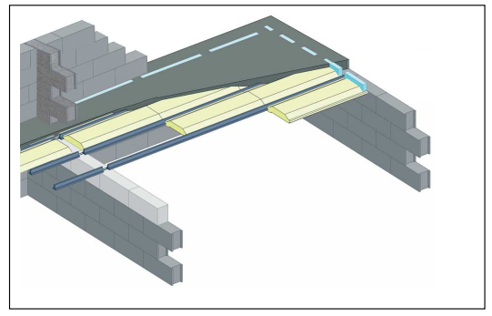

retour

Les planchers seront constitués par un montage type Plancher Seacoustic VS ou similaire
 | composé de poutrelles en béton précontraint et d'entrevous Polyseac Up ….
La dalle de compression sera coulée en béton de classe de résistance minimale C25/30 et armé d'un treillis soudé.
Les rupteurs thermiques périphériques seront de type Stoptherm EPT et EPL.
Les rupteurs refends seront de type Stoptherm refend bloc ou similaire
Le surfaçage à la taloche sera particulièrement soigné pour les zones recevant un revêtement de sol souple ou un carrelage collé.
Pour l'arase de sol, l'entrepreneur devra tenir compte de l’épaisseur des différents revêtements de sol.
Dimensionnement du plancher suivant le cahier des charges de SEAC.

desc vs ebs
 | Descriptif type pour plancher seacoustic VS

retour

Les planchers seront constitués par un montage type Plancher Seacoustic VS ou similaire
composé de poutrelles en béton précontraint et d'entrevous EBS d'un poids carbone de -7.66 kg CO² eq m²
 |  | fdes selon les normes NF EN 15804+A1 et NF EN 15804/CN
La dalle de compression sera coulée en béton de classe de résistance minimale C25/30 et armé d'un treillis soudé.
Un isolant surfacique sera mis en place d'une Résistance thermique minimale de de R =--------
une chape de ----cm sera coulé pour recevoir le revetement de sol
Le surfaçage à la taloche sera particulièrement soigné pour les zones recevant un revêtement de sol souple ou un carrelage collé.
Pour l'arase de sol, l'entrepreneur devra tenir compte de l’épaisseur des différents revêtements de sol.
Dimensionnement du plancher suivant le cahier des charges de SEAC.

desc inter AVEC R
 |  | Descriptif type pour plancher seacoustic |  | Descriptif type pour plancher seacoustic

 |  | cas de chape carrelage sur matériau résilient |  |  | cas d’un revêtement sol souple

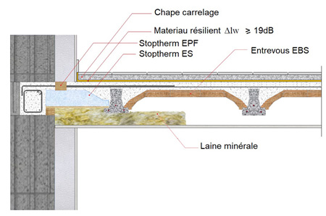
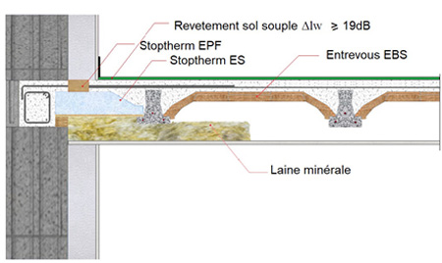

 |  |  |  |  |  | Montage avec rupteurs
 |  |  | Montage avec rupteurs
retour
retour

Les planchers seront constitués par un montage type Plancher Seacoustic 3 ou similaire. |  |  |  | Les planchers seront constitués par un montage type Plancher Seacoustic 3 ou similaire.
composé de poutrelles en béton précontraint et d'entrevous EBS d'un poids carbone de -7.66 kg CO² eq m² |  |  |  | composé de poutrelles en béton précontraint et d'entrevous EBS d'un poids carbone de -7.66 kg CO² eq m²
 | fdes selon les normes NF EN 15804+A1 et NF EN 15804/CN |  |  |  | fdes selon les normes NF EN 15804+A1 et NF EN 15804/CN
L’indice d’affaiblissement acoustique sera d’au minimum 63 dB. |  |  |  | L’indice d’affaiblissement acoustique sera d’au minimum 63 dB.
La dalle de compression sera de 5 cm minimum pour garantir l'inertie thermique du plancher (définition d'un |  |  |  | La dalle de compression sera de 5 cm minimum pour garantir l'inertie thermique du plancher (définition d'un
plancher lourd selon la règlementation thermique). |  |  |  | plancher lourd selon la règlementation thermique).
Dans le cas d’utilisation de laine minérale supérieure à 45 mm d’épaisseur, |  |  |  | Dans le cas d’utilisation de laine minérale supérieure à 45 mm d’épaisseur,
le faux-plafond plaque de plâtre de 13 mm minimum sera positionné de telle sorte |  |  |  | le faux-plafond plaque de plâtre de 13 mm minimum sera positionné de telle sorte
que le bas des poutrelles soit encastré au maximum de 20 mm dans la laine minérale. |  |  |  | que le bas des poutrelles soit encastré au maximum de 20 mm dans la laine minérale.
Un matériau résilient sera positionné sur la chape carrelage Δlw de 19 dB. |  |  |  | Le revêtement de sol souple devra être au minimum de Δlw de 19 dB.

desc inter sans R
 |  | Descriptif type pour plancher seacoustic |  | Descriptif type pour plancher seacoustic

 |  | cas de chape carrelage sur matériau résilient |  |  | cas d’un revêtement sol souple

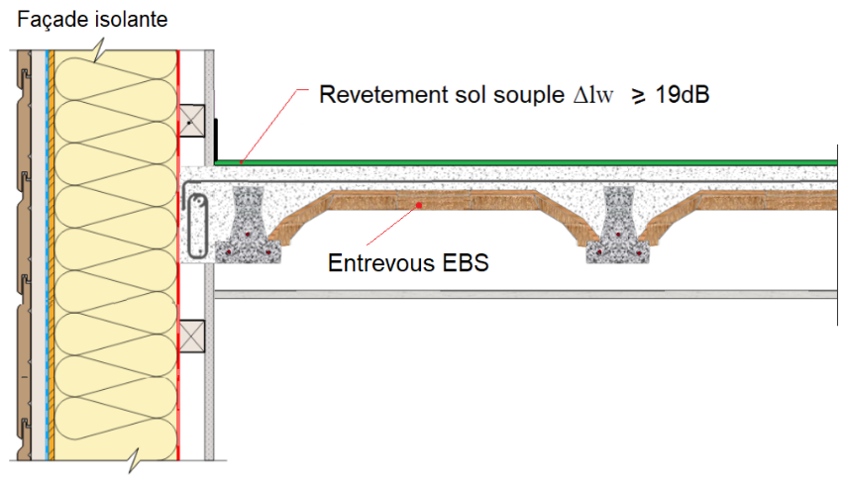
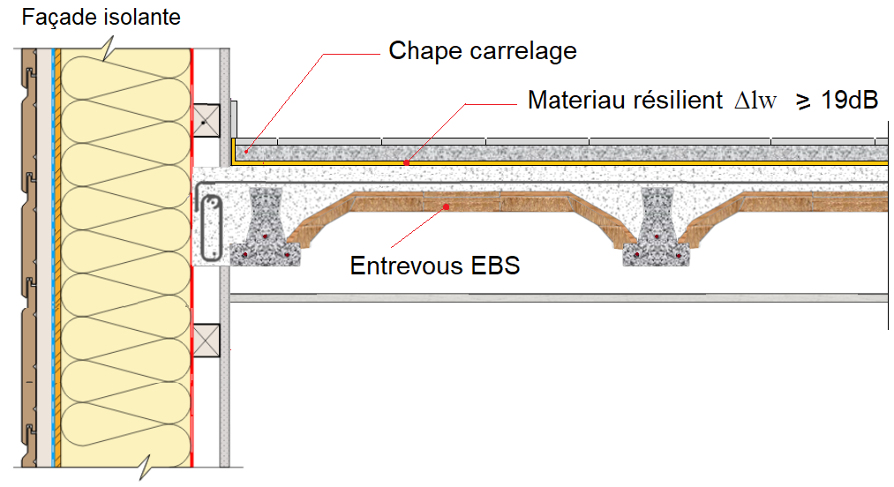

 |  |  |  |  |  | Montage sans rupteurs
 |  |  | Montage sans rupteurs
retour
retour

Les planchers seront constitués par un montage type Plancher Seacoustic 3 ou similaire. |  |  |  | Les planchers seront constitués par un montage type Plancher Seacoustic 3 ou similaire.
composé de poutrelles en béton précontraint et d'entrevous EBS d'un poids carbone de -7.66 kg CO² eq m² |  |  |  | composé de poutrelles en béton précontraint et d'entrevous EBS d'un poids carbone de -7.66 kg CO² eq m²
 | fdes selon les normes NF EN 15804+A1 et NF EN 15804/CN |  |  |  | fdes selon les normes NF EN 15804+A1 et NF EN 15804/CN
L’indice d’affaiblissement acoustique sera d’au minimum 63 dB. |  |  |  | L’indice d’affaiblissement acoustique sera d’au minimum 63 dB.
La dalle de compression sera de 5 cm minimum pour garantir l'inertie thermique du plancher (définition d'un |  |  |  | La dalle de compression sera de 5 cm minimum pour garantir l'inertie thermique du plancher (définition d'un
plancher lourd selon la règlementation thermique). |  |  |  | plancher lourd selon la règlementation thermique).
Dans le cas d’utilisation de laine minérale supérieure à 45 mm d’épaisseur, |  |  |  | Dans le cas d’utilisation de laine minérale supérieure à 45 mm d’épaisseur,
le faux-plafond plaque de plâtre de 13 mm minimum sera positionné de telle sorte |  |  |  | le faux-plafond plaque de plâtre de 13 mm minimum sera positionné de telle sorte
que le bas des poutrelles soit encastré au maximum de 20 mm dans la laine minérale. |  |  |  | que le bas des poutrelles soit encastré au maximum de 20 mm dans la laine minérale.
Un matériau résilient sera positionné sur la chape carrelage Δlw de 19 dB. |  |  |  | Le revêtement de sol souple devra être au minimum de Δlw de 19 dB.

desc tt
 | Descriptif type pour plancher toiture terrasse

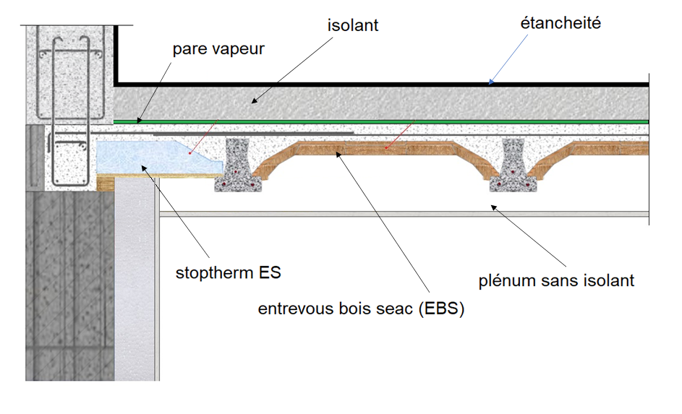

retour

Les planchers seront constitués par un montage type Plancher toiture terrasse EBS ou similaire.
composé de poutrelles en béton précontraint et d'entrevous EBS d'un poids carbone de -7.66 CO² eq m²
 |  | fdes selon les normes NF EN 15804+A1 et NF EN 15804/CN
La dalle de compression sera coulée en béton de classe de résistance minimale C25/30 et armé d'un treillis soudé.
Les aciers d’ancrage des acrotères seront intégrés au coulage dans la dalle de compression du plancher.
Aucun isolant ne sera placé dans le plénum afin d'éviter toute condensation due au point de rosé au niveau de l'ancrage des poutrelles.

